Feuil1
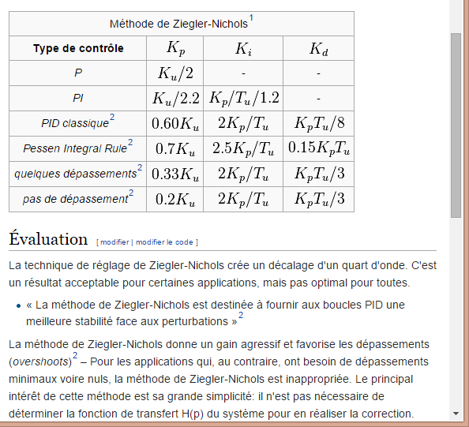
Ku | 20
Tu | 0.5

 | Kp | Ki | Kd
P | 10
PI | 9.0909090909 | 15.151515152
PID classsique | 12 | 48 | 0.75
sans sep | 4 | 16 | 0.66666666667

